ÍNDICE
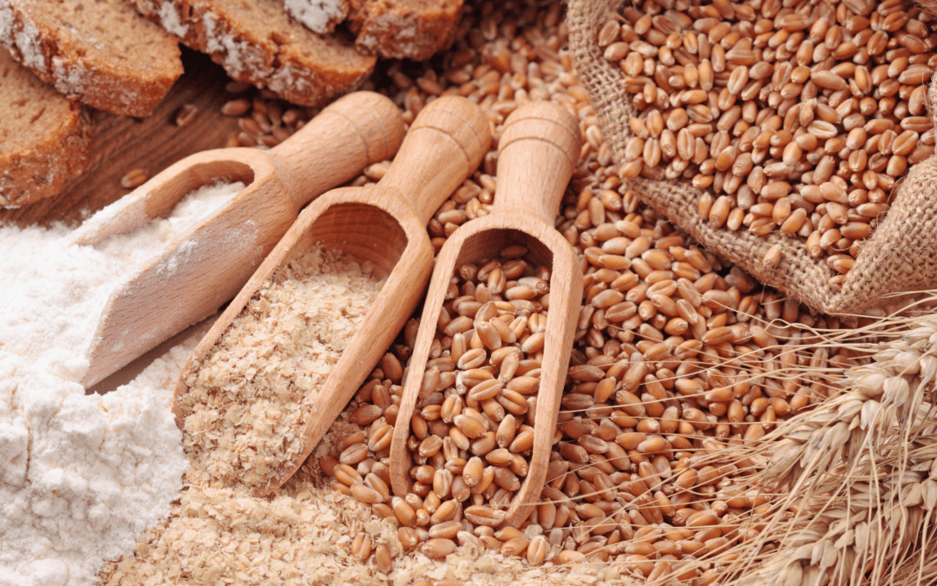
 | Trigo
atualizado em: set/2023 | Códigos NC: 1001
 | 1. Comércio Internacional
 | 2. Destinos das Saídas - UE/Países Terceiros
 | 3. Origens das Entradas e Destinos das Saídas
 | 4. Área e Produção e Indústria
 | 5. Balanço de Aprovisionamento INE
Fonte: | 6. Indicadores de análise do Comércio Internacional

1
Trigo - Comércio Internacional
Produto | Unidade | Fluxo | 2010 | 2011 | 2012 | 2013 | 2014 | 2015 | 2016 | 2017 | 2018 | 2019 | 2020 | 2021 | 2022
Trigo Duro (inclui sementeira) | Quantidade (tonelada) | Entradas | 290,849 | 89,924 | 162,991 | 107,877 | 136,907 | 109,379 | 136,413 | 137,804 | 107,629 | 95,713 | 145,456 | 167,730 | 157,890
 |  | Saídas | 7,460 | 4,929 | 7,428 | 889 | 3,105 | 7,466 | 19,330 | 24,119 | 9,961 | 2,096 | 1,428 | 2,838 | 4,624
 |  | Saldo | -283,389 | -84,994 | -155,563 | -106,988 | -133,802 | -101,912 | -117,083 | -113,685 | -97,668 | -93,617 | -144,027 | -164,892 | -153,266
 | Valor (1000 EUR) | Entradas | 45,396 | 29,492 | 45,108 | 30,138 | 36,462 | 34,056 | 30,597 | 28,362 | 24,905 | 21,952 | 37,730 | 49,078 | 72,947
 |  | Saídas | 1,195 | 1,114 | 1,659 | 214 | 778 | 1,595 | 3,687 | 4,568 | 1,868 | 413 | 362 | 894 | 2,271
 |  | Saldo | -44,201 | -28,379 | -43,449 | -29,924 | -35,685 | -32,461 | -26,910 | -23,794 | -23,038 | -21,539 | -37,368 | -48,184 | -70,676

Preço Médio de Importação |  | EUR/Kg | 0.16 | 0.33 | 0.28 | 0.28 | 0.27 | 0.31 | 0.22 | 0.21 | 0.23 | 0.23 | 0.26 | 0.29 | 0.46
Preço Médio de Exportação |  | EUR/Kg | 0.16 | 0.23 | 0.22 | 0.24 | 0.25 | 0.21 | 0.19 | 0.19 | 0.19 | 0.20 | 0.25 | 0.31 | 0.49

Outro Trigo (Mole, Espelta e mistura trigo/centeio) (inclui sementeira) | Quantidade (tonelada) | Entradas | 1,242,480 | 1,194,644 | 1,222,864 | 948,982 | 1,106,987 | 1,208,099 | 1,326,334 | 1,362,539 | 1,189,151 | 1,255,488 | 1,056,164 | 1,016,349 | 931,951
 |  | Saídas | 57,079 | 32,568 | 33,546 | 7,219 | 37,564 | 9,859 | 15,955 | 22,319 | 16,863 | 23,867 | 9,643 | 1,219 | 9,964
 |  | Saldo | -1,185,401 | -1,162,076 | -1,189,318 | -941,763 | -1,069,423 | -1,198,240 | -1,310,379 | -1,340,221 | -1,172,287 | -1,231,620 | -1,046,521 | -1,015,130 | -921,987
 | Valor (1000 EUR) | Entradas | 215,157 | 276,118 | 293,890 | 224,470 | 228,917 | 236,039 | 230,630 | 246,027 | 231,399 | 242,977 | 217,441 | 253,934 | 341,947
 |  | Saídas | 8,631 | 7,194 | 8,247 | 1,636 | 6,783 | 1,950 | 3,218 | 4,257 | 3,473 | 5,286 | 2,311 | 441 | 3,350
 |  | Saldo | -206,527 | -268,924 | -285,642 | -222,834 | -222,133 | -234,090 | -227,412 | -241,770 | -227,925 | -237,691 | -215,130 | -253,493 | -338,598

Preço Médio de Importação |  | EUR/Kg | 0.17 | 0.23 | 0.24 | 0.24 | 0.21 | 0.20 | 0.17 | 0.18 | 0.19 | 0.19 | 0.21 | 0.25 | 0.37
Preço Médio de Exportação |  | EUR/Kg | 0.15 | 0.22 | 0.25 | 0.23 | 0.18 | 0.20 | 0.20 | 0.19 | 0.21 | 0.22 | 0.24 | 0.36 | 0.34

 |  |  |  |  |  |  |  |  |  |  |  |  |  | Voltar ao índice

Trigo Duro - Preço Médio de Importação e de Exportação (€ / kg)
Outro Trigo - Preço Médio de Importação e de Exportação(€ / kg)

2
Trigo - Destinos das Saídas - UE e PT
Produto | Unidade | Fluxo | 2010 | 2011 | 2012 | 2013 | 2014 | 2015 | 2016 | 2017 | 2018 | 2019 | 2020 | 2021 | 2022
Trigo Duro (inclui sementeira) | Quantidade (tonelada) | UE | 7,460 | 4,929 | 7,428 | 889 | 3,105 | 7,466 | 19,329 | 24,119 | 9,961 | 2,096 | 1,427 | 2,838 | 4,623
 |  | PT | 0.2 | 0.0 | 0.0 | 0.0 |  | 0.1 | 0.3 | 0.4 | 0.4 | 0.1 | 1.8 |  | 0.2
 |  | Total | 7,460 | 4,929 | 7,428 | 889 | 3,105 | 7,466 | 19,330 | 24,119 | 9,961 | 2,096 | 1,428 | 2,838 | 4,624
 | Valor (1000 EUR) | UE | 1,195 | 1,114 | 1,659 | 214 | 778 | 1,594 | 3,686 | 4,567 | 1,867 | 413 | 360 | 894 | 2,271
 |  | PT | 0.3 | 0.0 | 0.1 | 0.0 |  | 0.3 | 0.8 | 0.6 | 1.1 | 0.3 | 2.2 |  | 0.1
 |  | Total | 1,195 | 1,114 | 1,659 | 214 | 778 | 1,595 | 3,687 | 4,568 | 1,868 | 413 | 362 | 894 | 2,271

Outro Trigo (Mole, Espelta e mistura trigo/centeio) (inclui sementeira) | Quantidade (tonelada) | UE | 57,068 | 32,566 | 33,545 | 7,219 | 37,479 | 9,854 | 15,952 | 22,315 | 16,863 | 23,866 | 9,643 | 1,191 | 9,964
 |  | PT | 11 | 2 | 2 | 0 | 85 | 5 | 2 | 4 | 1 | 2 | 0.0 | 28 | 0.3
 |  | Total | 57,079 | 32,568 | 33,546 | 7,219 | 37,564 | 9,859 | 15,955 | 22,319 | 16,863 | 23,867 | 9,643 | 1,219 | 9,964
 | Valor (1000 EUR) | UE | 8,620 | 7,192 | 8,242 | 1,635 | 6,653 | 1,948 | 3,217 | 4,252 | 3,473 | 5,284 | 2,311 | 430 | 3,349
 |  | PT | 11 | 2 | 6 | 1 | 131 | 2 | 1 | 4 | 1 | 2 | 0.1 | 11 | 0.3
 |  | Total | 8,631 | 7,194 | 8,247 | 1,636 | 6,783 | 1,950 | 3,218 | 4,257 | 3,473 | 5,286 | 2,311 | 441 | 3,350

 |  |  |  |  |  |  |  |  |  |  |  |  |  | Voltar ao índice

Trigo Duro - Destinos de Saída UE e PT (t)
 | PT | UE
2010 | 0.2 | 7,460
2011 | 0.0 | 4,929
2012 | 0.0 | 7,428
2013 | 0.0 | 889
2014 |  | 3,105
2015 | 0.1 | 7,466
2016 | 0.3 | 19,329
2017 | 0.4 | 24,119
2018 | 0.4 | 9,961
2019 | 0.1 | 2,096
2020 | 1.8 | 1,427
2021 |  | 2,838
2022 | 0.2 | 4,623
Outro Trigo - Destinos de Saída UE e PT (t)

4
Trigo - Área e Produção
1. Trigo Duro
Rubrica | Unidade | 2010 | 2011 | 2012 | 2013 | 2014 | 2015 | 2016 | 2017 | 2018 | 2019 | 2020 | 2021 | 2022
Área | ha | 9,117 | 2,868 | 3,712 | 1,422 | 1,639 | 2,721 | 4,688 | 4,134 | 4,153 | 4,215 | 3,618 | 4,339 | 5,480
Produção | tonelada | 15,615 | 3,907 | 4,268 | 2,678 | 3,836 | 5,903 | 12,718 | 9,346 | 11,178 | 11,790 | 10,273 | 11,865 | 12,656

2. Trigo Mole
Rubrica | Unidade | 2010 | 2011 | 2012 | 2013 | 2014 | 2015 | 2016 | 2017 | 2018 | 2019 | 2020 | 2021 | 2022
Área | ha | 48,610 | 39,628 | 51,081 | 50,754 | 46,187 | 37,015 | 33,511 | 24,885 | 22,872 | 24,316 | 26,521 | 24,318 | 25,566
Produção | tonelada | 66,962 | 47,096 | 54,722 | 89,336 | 94,957 | 74,490 | 77,299 | 50,264 | 56,571 | 62,683 | 70,410 | 55,239 | 47,174

 |  |  |  |  |  |  |  |  |  |  |  |  | Voltar ao índice
Trigo Duro - Área (ha) e Produção (t)
Trigo Mole - Área (ha) e Produção (t)

Trigo - Indústria
Rubrica | Unidade | 2010 | 2011 | 2012 | 2013 | 2014 | 2015 | 2016 | 2017 | 2018 | 2019 | 2020 | 2021 | 2022
Farinhas de trigo ou de mistura de trigo com centeio | tonelada | 671,600 | 619,418 | 631,402 | 655,990 | 658,593 | 677,971 | 713,672 | 718,521 | 695,353 | 689,025 | 651,743 | 599,371 | 597,278
Grumos e sêmolas de trigo duro | tonelada | 82,098 | 81,563 | 83,345 | 81,790 | 79,782 | 80,503 | 77,265 | 79,169 | 77,328 | 77,064 | 90,434 | 75,461 | 80,207
Grumos e sêmolas de trigo mole e de espelta | tonelada | 19 | 19 | 18 | n.d. | n.d. | n.d. | n.d. | n.d. | n.d. | n.d. | n.d. | n.d. | 433
Pellets de trigo | tonelada | n.d. | 1,290 | 6,220 | 9,333 | 8,432 | 6,125 | n.d. | n.d. | n.d. | 12,986 | 14,755 | n.d. | n.d.
Sêmeas, farelos e outros resíduos de trigo | tonelada | 198,524 | 190,657 | 191,356 | 187,884 | 187,658 | 192,270 | 195,636 | 206,134 | 196,151 | 196,131 | 189,708 | 177,815 | 175,814
n.d. - dado não disponível

6
Trigo Duro - Indicadores de análise do Comércio Internacional
Rubrica | Unidade | 2010 | 2011 | 2012 | 2013 | 2014 | 2015 | 2016 | 2017 | 2018 | 2019 | 2020 | 2021 | 2022
Produção | tonelada | 15,615 | 3,907 | 4,268 | 2,678 | 3,836 | 5,903 | 12,718 | 9,346 | 11,178 | 11,790 | 10,273 | 11,865 | 12,656
Importação | tonelada | 290,849 | 89,924 | 162,991 | 107,877 | 136,907 | 109,379 | 136,413 | 137,804 | 107,629 | 95,713 | 145,456 | 167,730 | 157,890
Exportação | tonelada | 7,460 | 4,929 | 7,428 | 889 | 3,105 | 7,466 | 19,330 | 24,119 | 9,961 | 2,096 | 1,428 | 2,838 | 4,624

Orientação Exportadora | % | 47.8 | 126.2 | 174.0 | 33.2 | 80.9 | 126.5 | 152.0 | 258.1 | 89.1 | 17.8 | 13.9 | 23.9 | 36.5
Consumo Aparente | tonelada | 299,004 | 88,901 | 159,831 | 109,666 | 137,638 | 107,815 | 129,801 | 123,031 | 108,846 | 105,407 | 154,300 | 176,757 | 165,922
Grau de Auto-Aprovisionamento | % | 5.2 | 4.4 | 2.7 | 2.4 | 2.8 | 5.5 | 9.8 | 7.6 | 10.3 | 11.2 | 6.7 | 6.7 | 7.6
Grau de Abastecimento do mercado interno | % | 2.7 | -1.1 | -2.0 | 1.6 | 0.5 | -1.5 | -5.1 | -12.0 | 1.1 | 9.2 | 5.7 | 5.1 | 4.8

Trigo Mole - Indicadores de análise do Comércio Internacional
Produção | tonelada | 66,962 | 47,096 | 54,722 | 89,336 | 94,957 | 74,490 | 77,299 | 50,264 | 56,571 | 62,683 | 70,410 | 55,239 | 47,174
Importação | tonelada | 1,242,480 | 1,194,644 | 1,222,864 | 948,982 | 1,106,987 | 1,208,099 | 1,326,334 | 1,362,539 | 1,189,151 | 1,255,488 | 1,056,164 | 1,016,349 | 931,951
Exportação | tonelada | 57,079 | 32,568 | 33,546 | 7,219 | 37,564 | 9,859 | 15,955 | 22,319 | 16,863 | 23,867 | 9,643 | 1,219 | 9,964

Orientação Exportadora | % | 85.2 | 69.2 | 61.3 | 8.1 | 39.6 | 13.2 | 20.6 | 44.4 | 29.8 | 38.1 | 13.7 | 2.2 | 21.1
Consumo Aparente | tonelada | 1,252,363 | 1,209,172 | 1,244,040 | 1,031,099 | 1,164,380 | 1,272,730 | 1,387,678 | 1,390,485 | 1,228,858 | 1,294,303 | 1,116,931 | 1,070,369 | 969,161
Grau de Auto-Aprovisionamento | % | 5.3 | 3.9 | 4.4 | 8.7 | 8.2 | 5.9 | 5.6 | 3.6 | 4.6 | 4.8 | 6.3 | 5.2 | 4.9
Grau de Abastecimento do mercado interno | % | 0.8 | 1.2 | 1.7 | 8.0 | 4.9 | 5.1 | 4.4 | 2.0 | 3.2 | 3.0 | 5.4 | 5.0 | 3.8
Notas:
Orientação Exportadora = Exportação / Produção x 100
Consumo Aparente = Produção + Importação - Exportação |  |  |  |  |  |  |  |  |  |  |  |  | Voltar ao índice
Grau de Auto-Aprovisionamento = Produção / Consumo Aparente x 100
Grau de Abastecimento do mercado interno = (Produção - Exportação) / Consumo Aparente x 100

Por se tratar de fontes distintas - a produção e o comércio internacional - não são diretamente comparáveis, pelo que os indicadores calculados apresentam por vezes resultados incoerentes.

Trigo Duro - Produção, Importação, Exportação e Consumo Aparente (t)
Trigo Mole - Produção, Importação, Exportação e Consumo Aparente (t)

